상품제안서
네오스마트펜 N2 | 상품코드: S25317

 |  |  |  |  |  |  | 02-713-8555 | www.synergygift.co.kr
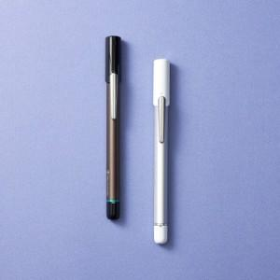

【상세/제작정보】 | 디지털 필기 신세계경험! 종이에 필기하면 즉시 전용앱으로 전송 필기검색, 녹음재생, 기록공유

【인쇄/포장옵션】 | 레이저, 풀칼라 / 포장지포장

【공급단가】 | 수량 | 10~ | 50~ | 100~ | 300~ | 500~
*VAT별도 | 단가 | 124,090원 | 122,180원 | 119,310원 | 114,540원 | 109,770원

【상품 URL】 | https://www.synergygift.co.kr:443/src/goods_detail.php?gdno=25317

